台帳記入例
情報資産管理台帳
業務 分類 | 情報資産名称 | 備考 | 利用者 範囲 | 管理 部署 | 管理者名 | 管理者連絡先 | 媒体・保存先 | 評価値 |  |  | 重要度 | 保存 期限 | 登録日
 |  |  |  |  |  |  |  | 機密性 | 完全性 | 可用性
人事 | 社員名簿 | 社員基本情報 | 人事部 | 人事部 | ○○ ○ | 090-XXXX-XXXX | 事務所PC | 3 | 1 | 1 | 3 |  | 2026-04-01
人事 | 健康診断の結果 | 雇入時・定期健康診断 | 人事部 | 人事部 | ○○ ○ | 090-XXXX-XXXX | 書類 | 3 | 3 | 2 | 3 | 5年 | 2026-04-01
経理 | 給与システム データ | 税務署提出用 源泉徴収票 | 給与計算担当 | 人事部 | ○○ ○ | 090-XXXX-XXXX | 事務所PC | 3 | 3 | 2 | 3 | 7年 | 2026-04-01
経理 | 当社宛請求書 | 当社宛請求書の原本（過去3年分） | 総務部 | 総務部 | △△ △ | 090-XXXX-XXXX | 書類 | 2 | 2 | 2 | 2 |  | 2026-04-01
共通 | 電子メールデータ | Gmailに転送 | 担当者 | 総務部 | △△ △ | 090-XXXX-XXXX | 社外サーバー | 3 | 3 | 3 | 3 |  | 2026-04-01
営業 | 顧客リスト | 得意先（直近５年間に実績があるもの） | 営業部 | 営業部 | ×× × | 090-XXXX-XXXX | 可搬電子媒体 | 3 | 2 | 2 | 3 |  | 2026-04-01
営業 | 顧客リスト | 得意先（直近５年間に実績があるもの） | 営業部 | 営業部 | ×× × | 090-XXXX-XXXX | モバイル機器 | 3 | 2 | 2 | 3 |  | 2026-04-01
営業 | 受注契約書 | 受注契約書原本（過去10年分） | 営業部 | 営業部 | ×× × | 090-XXXX-XXXX | 書類 | 2 | 3 | 2 | 3 |  | 2026-04-01
営業 | 製品カタログ | 現役製品カタログ一式 | 営業部 | 営業部 | ×× × | 090-XXXX-XXXX | 社内サーバー | 1 | 2 | 2 | 2 |  | 2026-04-01
6
7
8
9
10
11
調達 | 委託先リスト | 外部委託先（直近５年間に実績があるもの） | 総務部 | 総務部 | □□ □ | 090-XXXX-XXXX | 社内サーバー | 1 | 2 | 2 | 2 |  | 2026-04-01
1
2
3
4
5
技術 | 製品設計図 | 現役製品の設計図 | 開発部 | 開発部 | ●● ● | 090-XXXX-XXXX | 書類 | 3 | 3 | 3 | 3 |  | 2026-04-01

＜記入内容についての解説＞
① | 業務分類 | 情報資産に関連する業務や部署名を記入します。情報資産は業務に関連して発生しますので、まず関連業務や部署を特定し、その業務や部署で利用している情報を洗い出すと記入漏れが少なくなります。
② | 情報資産名称 | 情報資産の内容を簡潔に記入します。正式名称がないものは社内の通称で構いません。管理方法や重要度が同じものは1行にまとめます。
③ | 備考 | 必要に応じて説明等を記入します。
④ | 利用者範囲 | 情報資産を利用してよい部署等を記入します。
⑤ | 管理部署 | 情報資産の管理責任がある部署等を記入します。小規模事業者であれば担当者名を記入しても構いません。
⑥ | 管理者名 | 情報資産に対して情報セキュリティ上の管理責任がある管理者名を記入してください。
⑦ | 管理者連絡先 | 管理者の連絡先を記入してください。
⑧ | 媒体・保存先 | 情報資産の媒体や保存場所を記入します。書類と電子データの両方で保存している場合は、それぞれ完全性・可用性（機密性は同一）や脅威・脆弱性が異なるので2行に分けて記入します。
 |  | 例）見積書「電子データを事務所PC に保存」「印刷して書類を保管」 この項目から脅威と脆弱性を想定します。
⑨ | 重要度 | シート「重要度定義」を参照して、情報資産の機密性、完全性、可用性それぞれの評価値を記入します。3種類の評価値から重要度が表示されます。
⑩ | 保存期限 | 法定文書は法律で定められた保存期限を、それ以外は利用が完了して廃棄、消去が必要となる期限を記入します。必要な期間以上に保有し続けるより廃棄・消去したほうがリスクが小さくなる場合に利用します。
⑪ | 登録日 | 登録した日付を記入します。内容を更新した場合は更新日に修正します。

＜記入上のポイント＞
● 情報資産管理台帳は洗い出した情報資産を「見える化」するための方法の一つです。
特にパソコンやネットワークで利用する電子化された情報は人間の五感で感知することができないため、社外のサーバーや個人のスマートフォンに保存されていると気付かないことがあります。
電子化された情報を洗い出すときには「普段パソコンで見ているこのデータは、どこに保存されているのだろう。」というように、社内のIT機器や利用しているクラウドサービスを思い浮かべて記入します。
● 重要度の判断は立場や見識によっても異なることがあるので、記入する前に「重要ではない」と判断するのではなく、記入した後に組織的に重要度を判断します。
● 電子データや書類を保存する際のまとめ方は様々ですが、管理方法や重要度が同じ情報は１件にまとめて記入することで作業負荷を減らすことができます。
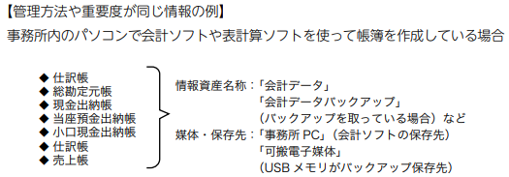

● 情報資産の「重要度」は時間経過とともに変化することがありますが、現時点の評価値を記入してください。
また、時間経過に伴う重要度の変化を台帳上で更新することが難しい場合は、最大値で評価します。
● 中規模企業の場合、管理部署ごとにシートを分けて作成すると、内容の見直しの際に便利です。

重要度定義
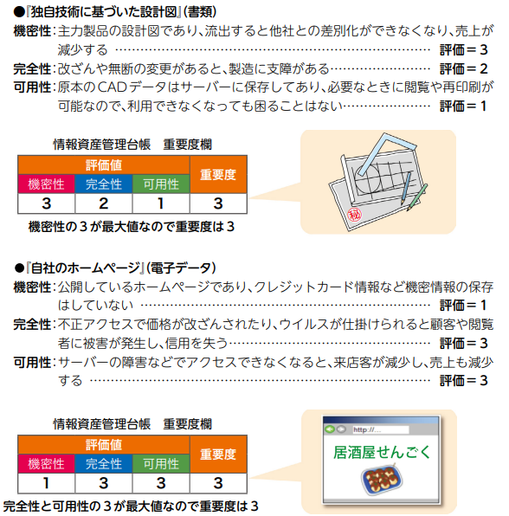
情報資産の機密性・完全性・可用性に基づく重要度の定義 |  |  |  | 重要度の判断例
評価値 |  | 評価基準 | 該当する情報の例
機密性 アクセスを許可された者だけが情報にアクセスできる | 3 | 法律で安全管理（漏えい、滅失又はき損防止）が義務付けられている | ●個人情報（個人情報保護法で定義） ●特定個人情報（マイナンバーを含む個人情報）
 |  | 守秘義務の対象や限定提供データ1 として指定されている 漏えいすると取引先や顧客に大きな影響がある | ●取引先から秘密として提供された情報 ●取引先の製品・サービスに関わる非公開情報
 |  | 自社の営業秘密として管理すべき（不正競争防止法による保護を受けるため） 漏えいすると自社に深刻な影響がある | ●自社の独自技術・ノウハウ ●取引先リスト ●特許出願前の発明情報
 | 2 | 漏えいすると事業に大きな影響がある | ●見積書、仕入価格など顧客（取引先）との商取引に関する情報
 | 1 | 漏えいしても事業にほとんど影響はない | ●自社製品カタログ ●ホームページ掲載情報
完全性 情報や情報の処理方法が正確で完全である | 3 | 法律で安全管理（漏えい、滅失又はき損防止）が義務付けられている | ●個人情報（個人情報保護法で定義） ●特定個人情報（マイナンバーを含む個人情報）
 |  | 改ざんされると自社に深刻な影響または取引先や顧客に大きな影響がある | ●取引先から処理を委託された会計情報 ●取引先の口座情報 ●顧客から製造を委託された設計図
 | 2 | 改ざんされると事業に大きな影響がある | ●自社の会計情報 ●受発注・決済・契約情報 ●ホームページ掲載情報
 | 1 | 改ざんされても事業にほとんど影響はない | ●廃版製品カタログデータ
可用性 許可された者が必要な時に情報資産にアクセスできる | 3 | 利用できなくなると自社に深刻な影響または取引先や顧客に大きな影響がある | ●顧客に提供しているEC サイト ●顧客に提供しているクラウドサービス
 | 2 | 利用できなくなると事業に大きな影響がある | ●製品の設計図 ●商品・サービスに関するコンテンツ（インターネット向け事業の場合）
 | 1 | 利用できなくなっても事業にほとんど影響はない | ●廃版製品カタログ
1 ▲限定提供データ 不正競争防止法で次のように定義されています。「第二条 ７ この法律において「限定提供データ」とは、業として特定の者に提供する情報として電磁的方法（電子的方法、磁気的方法その他人の知覚によっては認識することができない方法をいう。次項において同じ。）により相当量蓄積され、及び管理されている技術上又は営業上の情報（秘密として管理されているものを除く。）をいう。」

情報資産の重要度判断基準
判断基準 |  |  | 重要度
機密性・完全性・可用性評価値のうち最大値が「3」の情報資産 |  |  | 3
機密性・完全性・可用性評価値のうち最大値が「2」の情報資産 |  |  | 2
機密性・完全性・可用性評価値すべてが「1」の情報資産 |  |  | 1

